Сводная
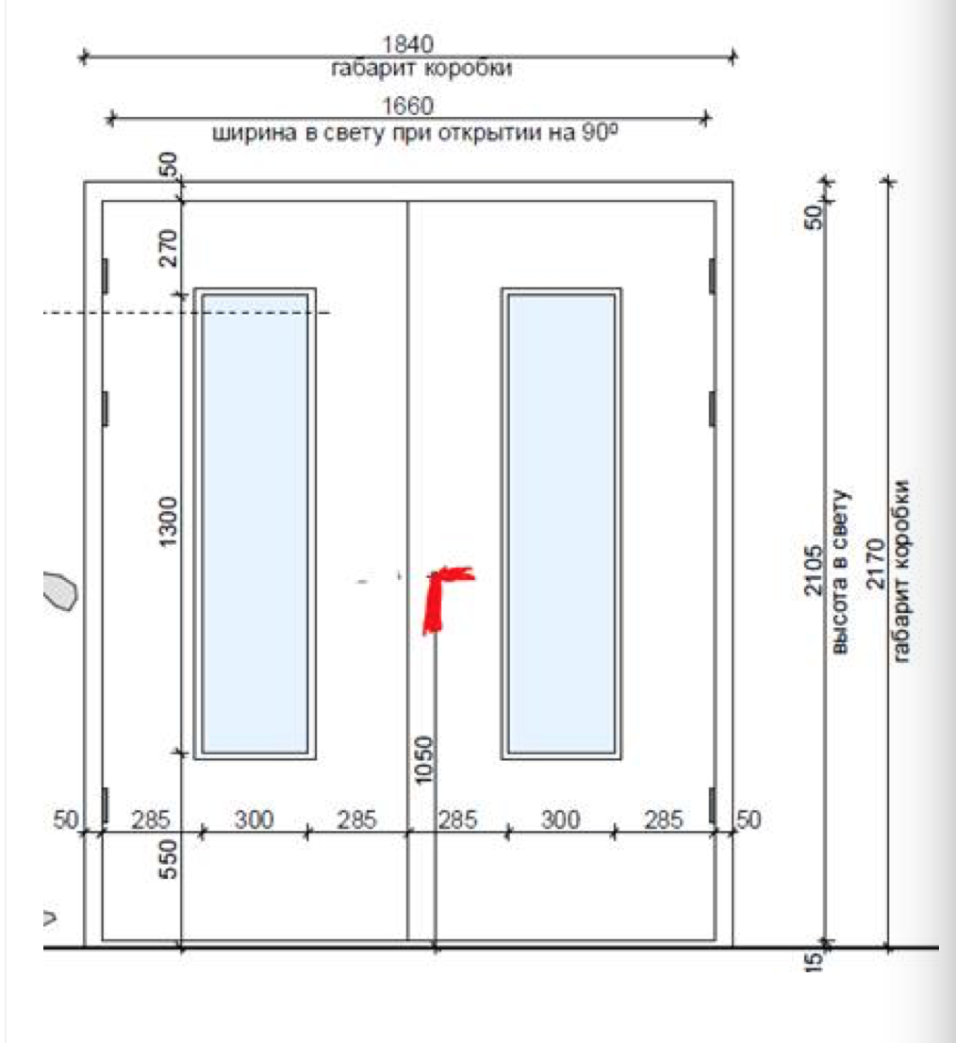
 |  | ООО "BAYER"
 |  | Заказ на изготовление металических изделий
 | Заказчик | НАИМЕНОВАНИЕ, AEC_MC
 | Телфон | телефон
 | Дата и счет | Внимание маркировка на упаковке обязательна Пример L11-1/2150х1110 правая БЕЗ МАРКИРОВКИ ДВЕРИ НЕ ПРИНМАЮТСЯ
1 | 2 | 3 | 4 | 5 | 6 | 7 | 8 | 9 | 10 | 11 | 12 | 13 | 14 | 15 | 16 | 17 | 18 | 19
№№ | Наименование | Кол-во, ед. | Высота двери по коробке, мм | Ширина двери по коробке, мм | Открывание | Размер рабочей створки, мм | Окрас | Наличник | Доводчик | Навес Левый, кол-во шт. | Навес Правый, кол-во шт. | Стекло на левой створке, кол-во | Стекло на правой створке, кол-во |  |  |  |  | Примечание (размер стёкол и решёток, если есть) (доп. информация по заказу) | № обозначение этажа | № двери на плане

1 | Дверь ДП-01-ДЛ(EI60) | 1 | 2150 | 1110 | правое |  | RAL 7035 | да | нет, подготовка | 3 |  |  |  |  |  |  |  | подготовка под антипаник замок, подготовка под доводчик, цилиндр, ручка на планке черная, порог 14 мм, наличник, петли =3шт,подписать L11,1 |  | 1
2 | Дверь ДП-01-ДЛ(EI60) | 1 | 2170 | 1170 | левое |  | RAL 7035 | да | нет, подготовка | 3 |  |  |  |  |  |  |  | подготовка под антипаник замок, подготовка под доводчик, цилиндр, ручка на планке черная, порог 14 мм, наличник, петли =3шт ,подписать L11,4 |  | 4
3 | Дверь ДП-01-ДЛ(EI60) | 1 | 2080 | 1050 | левое |  | RAL 7035 | да | нет, подготовка | 3 |  |  |  |  |  |  |  | подготовка под цилиндр, подготовка под ручку на планке, порог 43,5 мм, наличник, петли =3шт заземление с внутренеей стороны на одной створке,подписать L11,5 |  | 5
4 | Дверь ДП-01-ДЛ(EI60) | 1 | 2230 | 1050 | левое |  | RAL 7035 | да | нет, подготовка | 3 |  |  |  |  |  |  |  | замок, цилиндр, ручка на планке черная, порог 14 мм, наличник, петли =3шт заземление с наружней стороны на одной створке,подписать L11,6 |  | 6
5 | Дверь ДП-02-ДЛ(EI60) Остекл. | 1 | 2170 | 1380 | правое | 950 | RAL 7035 | да | нет, подготовка | 3 | 3 | 1 |  |  |  |  |  | остекленная (300х1300мм)-24мм пож трип, подготовка подподготовка под замок антипаника, цилиндр, ручка на планке черная, порог 14 мм, наличник, шпингалет-2 шт, петли =3шт,подготовка под доводчик,подписать L11,7 |  | 7
6 | Дверь ДП-01-ДЛ(EI60) | 1 | 2170 | 1050 | левое |  | RAL 7035 | да | нет, подготовка | 3 |  |  |  |  |  |  |  | замок, цилиндр, ручка на планке черная, порог 14 мм, наличник, петли =3шт,подписать L11,8 |  | 8
7 | Дверь ДП-02-ДЛ(EI60) | 1 | 2160 | 1350 | левое | 950 | RAL 7035 | да | нет, подготовка | 3 | 3 |  |  |  |  |  |  | подготовка под антипаник замок, подготовка под доводчик, цилиндр, ручка на планке черная, порог 14 мм, наличник, шпингалет= 2шт, петли =3шт,подписать L11,9 |  | 9
8 | Дверь ДП-02-ДЛ(EI60) | 1 | 2170 | 1370 | правое | 950 | RAL 7035 | да | нет, подготовка | 3 | 3 |  |  |  |  |  |  | подготовка под антипаник замок, подготовка под доводчик, цилиндр, ручка на планке черная, порог 14 мм, наличник, шпингалет= 2шт, петли =3шт,подписать L11,10 |  | 10
9 | Дверь ДП-02-ДЛ(EI60) | 1 | 2160 | 1850 | левое | равно польная | RAL 7035 | да | нет, подготовка | 3 | 3 |  |  |  |  |  |  | замок, цилиндр, ручка на планке черная, порог 14 мм, наличник, шпингалет= 2шт, петли =3шт заземление с наружи с на обеих створках,подписать L11,11 |  | 11
10 | Дверь ДП-02-ДЛ(EI60) | 1 | 2230 | 1340 | левое | 950 | RAL 7035 | да | нет, подготовка | 3 | 3 |  |  |  |  |  |  | замок, цилиндр, ручка на планке черная, порог 14 мм, наличник, шпингалет= 2шт, петли =3шт заземление с наружи с на обеих створках,подписать L11,2 |  | 12
11 | Дверь ДП-02-ДЛ(EI60) | 1 | 2170 | 1250 | правое | 950 | RAL 7035 | да | нет, подготовка | 3 | 3 |  |  |  |  |  |  | подготовка под антипаник замок, подготовка под доводчик, цилиндр, ручка на планке черная, порог 14 мм, наличник, шпингалет= 2шт, петли =3шт,подписать L11,13 |  | 13
12 | Дверь ДП-01-ДЛ(EI60) | 1 | 2230 | 1050 | левое |  | RAL 7035 | да | нет, подготовка | 3 |  |  |  |  |  |  |  | подготовка под цилиндр, подготовка под ручку на планке, порог 43,5 мм, наличник, петли =3шт заземление с внутренеей стороны на одной створке,подписать L11,14 |  | 14
13 | Дверь ДП-02-ДЛ(EI60) Остекл. | 1 | 2160 | 1380 | правое | 950 | RAL 7035 | да | нет, подготовка | 3 | 3 | 1 |  |  |  |  |  | остекленная (300х1300мм)-24мм пож трип,подготовка под замок антипаника, цилиндр, ручка на планке НЕРЖАВЕЙКА, порог 14 мм, наличник, шпингалет-2 шт, петли =3шт,подготовка под доводчик,подписать L11,15 |  | 15
14 | Дверь ДП-02-ДЛ(EI60) | 1 | 2220 | 1380 | левое | 950 | RAL 7035 | да | нет, подготовка | 3 | 3 |  |  |  |  |  |  | замок, цилиндр, ручка на планке черная, порог 14 мм, наличник, шпингалет= 2шт, петли =3шт заземление с наружи с на обеих створках,подписать L11,16 |  | 16
15 | Дверь ДП-01-ДЛ(EI60) | 1 | 2170 | 840 | левое |  | RAL 7035 | да | нет, подготовка | 3 |  |  |  |  |  |  |  | замок, цилиндр, ручка на планке черная, порог 14 мм, наличник, петли =3шт заземление с наружней стороны на одной створке,подписать L11,17 |  | 17
16 | Дверь ДП-01-ДЛ(EI60) | 1 | 2220 | 1200 | правое |  | RAL 7035 | да | нет, подготовка | 3 |  |  |  |  |  |  |  | подготовка под антипаник замок, подготовка под доводчик, цилиндр, ручка на планке черная, порог 14 мм, наличник, петли =3шт подписать L11,19 |  | 19
17 | Дверь ДП-02-ДЛ(EI60) | 1 | 2180 | 1310 | правое | 950 | RAL 7035 | да | нет, подготовка | 3 | 3 |  |  |  |  |  |  | подготовка под антипаник замок, подготовка под доводчик, цилиндр, ручка на планке черная, порог 14 мм, наличник, шпингалет= 2шт, петли =3шт,подписать L11,21 |  | 21
18 | Дверь ДП-02-ДЛ(EI60) | 1 | 2190 | 1250 | правое | 950 | RAL 7035 | да | нет, подготовка | 3 | 3 |  |  |  |  |  |  | подготовка под антипаник замок, подготовка под доводчик, цилиндр, ручка на планке черная, порог 14 мм, наличник, шпингалет= 2шт, петли =3шт,подписать L11,22 |  | 22
19 | Дверь ДП-01-ДЛ(EI60) | 1 | 2170 | 770 | левое |  | RAL 7035 | да | нет, подготовка | 3 |  |  |  |  |  |  |  | замок, цилиндр, ручка на планке черная, порог 14 мм, наличник, петли =3шт, подписать L11,23 |  | 23
20 | Дверь ДП-02-ДЛ(EI60) | 1 | 2170 | 1490 | правое | 950 | RAL 7035 | да | нет, подготовка | 3 | 3 |  |  |  |  |  |  | подготовка под антипаник замок, подготовка под доводчик, цилиндр, ручка на планке черная, порог 14 мм, наличник, шпингалет= 2шт, петли =3шт,подписать L11,24 |  | 24
21 | Дверь ДП-02-ДЛ(EI60) | 1 | 2190 | 1490 | правое | 950 | RAL 7035 | да | нет, подготовка | 3 | 3 |  |  |  |  |  |  | подготовка под антипаник замок, подготовка под доводчик, цилиндр, ручка на планке черная, порог 14 мм, наличник, шпингалет= 2шт, петли =3шт,подписать L11,27 |  | 27
22 | Дверь ДП-01-ДЛ(EI60) | 1 | 2190 | 1040 | левое |  | RAL 7035 | да | нет, подготовка | 3 |  |  |  |  |  |  |  | замок, цилиндр, ручка на планке черная, порог 14 мм, наличник, петли =3шт заземление с наружней стороны на одной створке,подписать L11,28 |  | 28
23 | Дверь ДП-02-ДЛ(EI60) | 1 | 2200 | 1850 | левое | равно польная | RAL 7035 | да | нет, подготовка | 3 | 3 |  |  |  |  |  |  | замок, цилиндр, ручка на планке черная, порог 14 мм, наличник, шпингалет= 2шт, петли =3шт заземление с внутренеей с стороны на обеих створках,подписать L11,29 |  | 29
24 | Дверь ДП-02-ДЛ(EI60) Остекл. | 1 | 2220 | 1390 | правое | 950 | RAL 7035 | да | нет, подготовка | 3 | 3 | 1 |  |  |  |  |  | остекленная (300х1300мм)-24мм пож трип,подготовка под замок антипаника, цилиндр, ручка на планке черная, порог 14 мм, наличник, шпингалет-2 шт, петли =3шт,подготовка под доводчик,подписать L11,30 |  | 30
25 | Дверь ДП-01-ДЛ(EI60) | 1 | 2170 | 1050 | левое |  | RAL 7035 | да | нет, подготовка | 3 |  |  |  |  |  |  |  | замок, цилиндр, ручка на планке черная, порог 14 мм, наличник, петли =3шт.подписать L11,31 |  | 31
26 | Дверь ДП-02-ДЛ(EI60) Остекл. | 1 | 2170 | 1490 | левое | 950 | RAL 7035 | да | нет, подготовка | 3 | 3 | 1 |  |  |  |  |  | остекленная (300х1300мм)-24мм пож трип,подготовка под замок антипаника, цилиндр, ручка на планке черная, порог 14 мм, наличник, шпингалет-2 шт, петли =3шт,подготовка под доводчик,подписать L11,32 |  | 32
27 | Дверь ДП-02-ДЛ(EI60) Остекл. | 1 | 2170 | 1490 | левое | 950 | RAL 7035 | да | нет, подготовка | 3 | 3 | 1 |  |  |  |  |  | остекленная (300х1300мм)-24мм пож трип,подготовка под замок антипаника, цилиндр, ручка на планке черная, порог 14 мм, наличник, шпингалет-2 шт, петли =3шт,подготовка под доводчик,подписать L11,36 |  | 33
28 | Дверь ДП-02-ДЛ(EI60) | 1 | 2220 | 1300 | правое | 950 | RAL 7035 | да | нет, подготовка | 3 | 3 |  |  |  |  |  |  | подготовка под антипаник замок, подготовка под доводчик, цилиндр, ручка на планке черная, порог 14 мм, наличник, шпингалет= 2шт, петли =3шт,подписать L11,36 |  | 36
29 | Дверь ДП-02-ДЛ(EI60) Остекл. | 1 | 2220 | 1850 | левое | равно польная | RAL 7035 | да | нет, подготовка | 3 | 3 | 1 | 1 |  |  |  |  | остекленная (300х1300мм) на обестворки, подготовка под антипаник замок,подготовка под доводчик, цилиндр, подготовка под ручку на планке черная, порог 14 мм, наличник, шпингалет= 2шт, петли =3шт,подписать L11,38 |  | 38
30 | Дверь ДП-01-ДЛ(EI60) | 1 | 2170 | 1050 | левое |  | RAL 7035 | да | нет, подготовка | 3 |  |  |  |  |  |  |  | замок, цилиндр, ручка на планке черная, порог 14 мм, наличник, петли =3шт,подписать L11,40 |  | 40
31 | Дверь ДП-02-ДЛ(EI60) | 1 | 2170 | 1290 | левое | 950 | RAL 7035 | да | нет, подготовка | 3 | 3 |  |  |  |  |  |  | подготовка под антипаник замок, подготовка под доводчик, цилиндр, ручка на планке черная, порог 14 мм, наличник, шпингалет= 2шт, петли =3шт,подписать L11,41 |  | 41
32 | Дверь ДП-01-ДЛ(EI60) | 1 | 2170 | 1040 | левое |  | RAL 7035 | да | нет, подготовка | 3 |  |  |  |  |  |  |  | замок, цилиндр, ручка на планке черная, порог 14 мм, наличник, петли =3шт,подписать L11,42 |  | 42
33 | Дверь ДП-01-ДЛ(EI60) | 1 | 2170 | 1050 | левое |  | RAL 7035 | да | нет, подготовка | 3 |  |  |  |  |  |  |  | замок, цилиндр, ручка на планке черная, порог 14 мм, наличник, петли =3шт, подготовка под доводчик,подписать L11,43 |  | 43
34 | Дверь ДП-02-ДЛ(EI60) Остекл. | 1 | 2170 | 1490 | правое | 950 | RAL 7035 | да | нет, подготовка | 3 | 3 | 1 |  |  |  |  |  | остекленная (300х1300мм)-24 мм пож трип,подготовка под замок антипаника, цилиндр, ручка на планке черная, порог 14 мм, наличник, шпингалет-2 шт, петли =3шт,подготовка под доводчик,подписать L11,44 |  | 44
35 | Дверь ДП-02-ДЛ(EI60) | 1 | 2170 | 1850 | правое | равно польная | RAL 7035 | да | нет, подготовка | 3 | 3 |  |  |  |  |  |  | замок, цилиндр, ручка на планке черная, порог 14 мм, наличник, шпингалет= 2шт, петли =3шт заземление с наружи с на обеих створках,подписать L11,45 |  | 45
36 | Дверь ДП-02-ДЛ(EI60) | 1 | 2170 | 1850 | левое | равно польная | RAL 7035 | да | нет, подготовка | 3 | 3 |  |  |  |  |  |  | замок, цилиндр, ручка на планке черная, порог 14 мм, наличник, шпингалет= 2шт, петли =3шт заземление с наружи с на обеих створках,подписать L11,46 |  | 46
37 | Дверь ДП-01-ДЛ(EI60) | 1 | 2250 | 1050 | левое |  | RAL 7035 | да | нет, подготовка | 3 |  |  |  |  |  |  |  | подготовка под цилиндр, подготовка под ручку на планке, порог 43,5 мм, наличник, петли =3шт заземление с внутренеей стороны на одной створке,подписать L11,47 |  | 47
38 | Дверь ДП-02-ДЛ(EI60) Остекл. | 1 | 2160 | 1390 | левое | 950 | RAL 7035 | да | нет, подготовка | 3 | 3 | 1 |  |  |  |  |  | остекленная (300х1300мм)-24мм пож трип,подготовка под замок антипаника, цилиндр, ручка на планке черная, порог 14 мм, наличник, шпингалет-2 шт, петли =3шт,подготовка под доводчик,подписать L11,48 |  | 48
39 | Дверь ДП-02-ДЛ(EI60) | 1 | 2160 | 1360 | левое | 950 | RAL 7035 | да | нет, подготовка | 3 | 3 |  |  |  |  |  |  | замок, цилиндр, ручка на планке черная, порог 14 мм, наличник, шпингалет= 2шт, петли =3шт,подписать L11,49 |  | 49
40 | Дверь ДП-01-ДЛ(EI60) | 1 | 2170 | 800 | правое |  | RAL 7035 | да | нет, подготовка | 3 |  |  |  |  |  |  |  | замок, цилиндр, ручка на планке черная, порог 14 мм, наличник, петли =3шт,подписать L11,50 |  | 50
41 | Дверь ДП-02-ДЛ(EI60) | 1 | 2170 | 1240 | левое | 950 | RAL 7035 | да | нет, подготовка | 3 | 3 |  |  |  |  |  |  | подготовка под антипаник замок, подготовка под доводчик, цилиндр, ручка на планке черная, порог 14 мм, наличник, шпингалет= 2шт, петли =3шт,подписать L11,51 |  | 51
42 | Дверь ДП-02-ДЛ(EI60) | 1 | 2200 | 1240 | левое | 950 | RAL 7035 | да | нет, подготовка | 3 | 3 |  |  |  |  |  |  | подготовка под антипаник замок, подготовка под доводчик, цилиндр, ручка на планке черная, порог 14 мм, наличник, шпингалет= 2шт, петли =3шт,подписать L11,52 |  | 52
43 | Люк ДП-01-ДЛ(EI60) | 1 | 570 | 570 | левое |  | RAL 7035 | да с 4-х сторон | НЕТ | 2 |  |  |  |  |  |  |  | замок, ручка на планке, наличник с 4-х сторон,подписать L11,55 |  | 55
44 | Дверь ДП-01-ДЛ(EI60) | 1 | 2180 | 1090 | правое |  | RAL 7035 | да | нет, подготовка | 3 |  |  |  |  |  |  |  | подготовка под антипаник замок,подготовка под доводчик, цилиндр, ручка на планке черная, порог 14 мм, петли= 3шт,подписать L11,2 |  | 2
45 | Дверь ДП-01-ДЛ(EI60) | 1 | 2170 | 1170 | правое |  | RAL 7035 | да | нет, подготовка | 3 |  |  |  |  |  |  |  | подготовка под антипаник замок, подготовка под доводчик, цилиндр, ручка на планке черная, порог 14 мм, наличник, петли =3шт ,подписать L11,3 |  | 3
46 | Дверь ДП-02-ДЛ(EI60) Остекл. | 1 | 2200 | 1380 | левое | 950 | RAL 7035 | да | нет, подготовка | 3 | 3 | 1 |  |  |  |  |  | остекленная (300х1300мм)-24мм пож трип, замок, подготовка под доводчик, цилиндр, ручка на планке НЕРЖАВЕЙКА, порог 14 мм, наличник, шпингалет= 2шт, петли =3шт,подписать L11,4 |  | 4
47 | Люк ДП-01-ДЛ(EI60) | 1 | 970 | 970 | правое |  | RAL 7035 | да с 4-х сторон | НЕТ | 2 |  |  |  |  |  |  |  | подготовка под замок, подготовка под ручку на планке, наличник с 4-х сторон,подписать L11,7 |  | 7
48 | Дверь ДП-01-ДЛ(EI60) | 1 | 2210 | 1060 | правое |  | RAL 7035 | да | нет, подготовка | 3 |  |  |  |  |  |  |  | подготовка под цилиндр, подготовка под ручку на планке, порог 43,5 мм, наличник, петли =3шт заземление с внутренеей стороны на одной створке,подписать L11,10 |  | 10
49 | Дверь ДП-01-ДЛ(EI60) | 1 | 2170 | 1050 | левое |  | RAL 7035 | да | нет, подготовка | 3 |  |  |  |  |  |  |  | замок, цилиндр, ручка на планке черная, порог 14 мм, наличник, петли =3шт,подписать L11,11 |  | 11
...
1 | 2 | 3 | 4 | 5 | 6 | 7 | 8 | 9 | 10 | 11 | 12 | 13 | 14 | 15 | 16 | 17
№№ | Наименование | Кол-во, ед. | Высота двери по коробке, мм | Ширина двери по коробке, мм | Открывание | Размер рабочей створки, мм | Окрас | Наличник | Доводчик | Навес Левый, кол-во шт. | Навес Правый, кол-во шт. | Стекло на левой створке, кол-во | Стекло на правой створке, кол-во
302 | Дверь ДП-02-ДЛ(EI60) | 1 | 2190 | 1270 | левое | 950 | RAL 7035 | да | нет, подготовка | 3 | 3
303 | Дверь ДП-02-ДЛ(EI60) | 1 | 2190 | 1360 | правое | 950 | RAL 7035 | да | нет, подготовка | 3 | 3
304 | Люк ДП-01-ДЛ(EI60) | 1 | 1220 | 475 | правое |  | RAL 7035 | да с 4-х сторон | НЕТ | 2
305 | Дверь ДП-01-ДЛ(EI60) | 1 | 2300 | 1030 | левое |  | RAL7035 цинкогрунт | да | нет, подготовка | 3
306 | Дверь ДП-01-ДЛ(EI60) | 1 | 2070 | 1000 | правое |  | RAL7035 цинкогрунт | НЕТ | нет, подготовка | 3
307 | Дверь ДП-02-ДЛ(EI60) | 1 | 1960 | 1280 | правое | 950 | RAL 7035 цинкогрунт | НЕТ | нет, подготовка | 3 | 3
308 | Дверь ДП-01-ДЛ(EI60) | 1 | 1850 | 1100 | правое |  | RAL7035 цинкогрунт | НЕТ | нет, подготовка | 3
 |  | 308

